Ark1
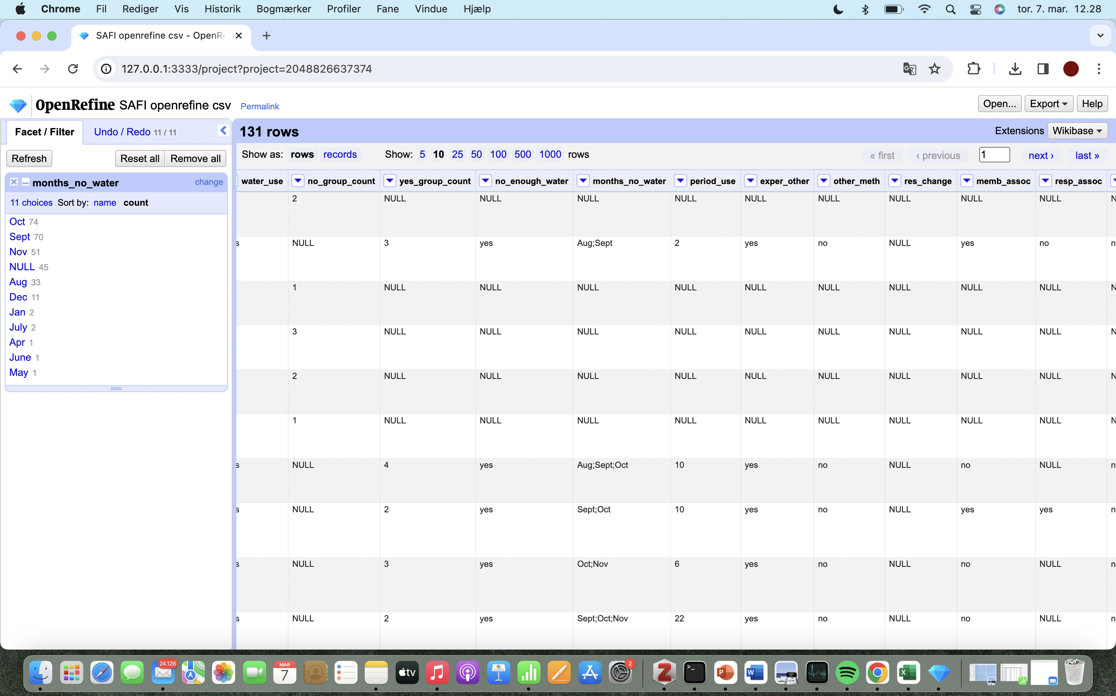
monarch_number | monarch_name | year_birth | year_death | start_reign | end_reign
1 | gorm_den_gamle | Na | 958 | 936 | 958
2 | harald_blaatand | Na | 987 | 958 | 987
3 | svend_tveskæg | Na | 1014 | 987 | 1014
4 | harald_svendsen | Na | 1018 | 1014 | 1018
5 | knud_den_store | 995 | 1035 | 1018 | 1035
6 | hardeknud | 1020 | 1042 | 1035 | 1042
7 | magnus_den_gode | 1024 | 1047 | 1042 | 1047
8 | svend_estridsen | Na | 1076 | 1047 | 1074
9 | harald_hen | Na | 1080 | 1074 | 1080
10 | knud_den_hellige | Na | 1086 | 1080 | 1086
11 | oluf_hunger | Na | 1095 | 1086 | 1095
12 | erik_ejegod | 1056 | 1103 | 1095 | 1103
13 | niels | Na | 1134 | 1104 | 1134
14 | erik_emune | Na | 1137 | 1134 | 1137
15 | erik_lam | Na | 1146 | 1137 | 1146
16 | svend_grathe | Na | 1157 | 1146 | 1157
17 | knud_magnussen | Na | 1157 | 1146 | 1157
18 | valdemar_den_store | 1131 | 1182 | 1157 | 1182
19 | knud_den_fjerde_aka_sjette | 1163 | 1202 | 1182 | 1202
20 | valdemar_sejr | 1170 | 1241 | 1202 | 1241
21 | erik_plovpenning | 1216 | 1250 | 1241 | 1250
22 | abel | 1218 | 1252 | 1250 | 1252
23 | christoffer_den_første | 1219 | 1259 | 1252 | 1259
24 | erik_klipping | 1249 | 1268 | 1259 | 1286
25 | erik_menved | 1274 | 1319 | 1286 | 1319
26 | christoffer_den_anden | 1276 | 1332 | 1320 | 1326
27 | valdemar_eriksen | 1314 | 1330 | 1326 | 1330
26 | christoffer_den_anden | 1276 | 1332 | 1330 | 1332
28 | valdemar_atterdag | 1320 | 1375 | 1340 | 1375
29 | oluf_den_anden | 1370 | 1387 | 1376 | 1387
30 | margrethe_den_første | 1353 | 1412 | 1387 | 1412
31 | erik_af_pommern | 1382 | 1459 | 1412 | 1439
32 | christoffer_af_bayern | 1416 | 1448 | 1440 | 1448
33 | christian_den_første | 1426 | 1481 | 1448 | 1481
34 | hans | 1455 | 1513 | 1481 | 1513
35 | christian_den_anden | 1481 | 1559 | 1513 | 1523
36 | frederik_den_første | 1471 | 1533 | 1523 | 1533
37 | christian_den_tredje | 1503 | 1559 | 1534 | 1559
38 | frederik_den_anden | 1534 | 1588 | 1559 | 1588
39 | christian_den_fjerde | 1577 | 1648 | 1588 | 1648
40 | frederik_den_tredje | 1609 | 1670 | 1648 | 1670
41 | christian_den_femte | 1646 | 1699 | 1670 | 1699
42 | frederik_den_fjerde | 1671 | 1730 | 1699 | 1730
43 | christian_den_sjette | 1699 | 1746 | 1730 | 1746
44 | frederik_den_femte | 1723 | 1766 | 1746 | 1766
45 | christian_den_syvende | 1749 | 1808 | 1766 | 1808
46 | frederik_den_sjette | 1768 | 1839 | 1808 | 1839
47 | christian_den_ottende | 1786 | 1848 | 1839 | 1848
48 | frederik_den_syvende | 1808 | 1863 | 1848 | 1863
49 | christian_den_niende | 1818 | 1906 | 1863 | 1906
50 | frederik_den_ottende | 1843 | 1912 | 1906 | 1912
51 | christian_den_tiende | 1870 | 1947 | 1912 | 1947
52 | frederik_den_niende | 1899 | 1972 | 1947 | 1972
53 | margrethe_den_anden | 1940 | Na | 1972 | 2024
54 | frederik_den_tiende | 1968 | Na | 2024 | Na

